关系图
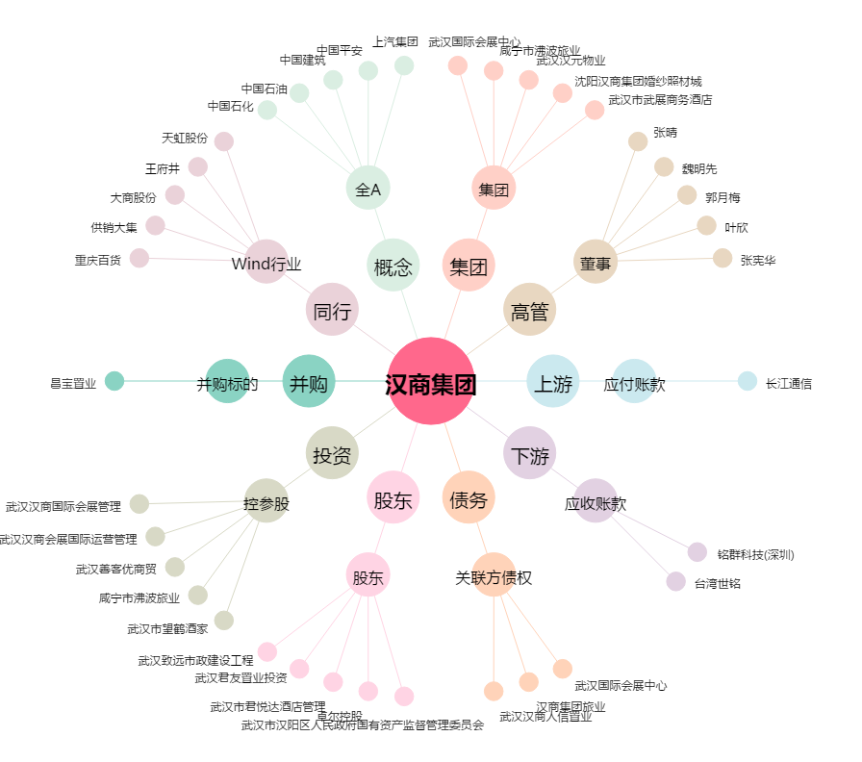
汉商集团[600774.SH] - 关系概览图

